equity_report
 |  | datalake
สำหรับบัญชี หุ้น | Definition | source system | source table | source column | Formular | Remark | Mapping status
Date | as of date ของข้อมูลที่ดึงมา | x |  |  |  |  | Not started
account | เลขที่บัญชี |  |  |  |  |  | Not started
custacct | เลขที่ลูกค้า |  |  |  |  |  | Not started
xchgmkt | เลขที่ตลาดซื้อขาย : เป็นเลข 1 บัญชีหุ้น |  |  |  |  |  | Not started
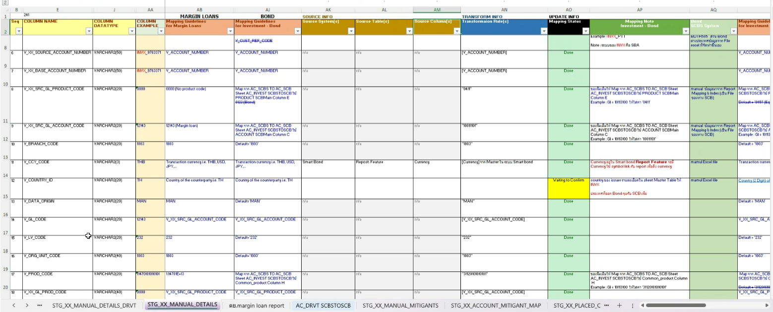
card id | เลขประจำตัวประชาชน / เลขทะเบียนนิติบุคคล |  |  |  |  |  | Not started
client_name | ชื่อลูกค้า |  |  |  |  |  | Not started
team name | ชื่อทีม ที่ดูแลลูกค้า |  |  |  |  |  | Not started
mktname | ชื่อ AO ที่ดูแลลูกค้า |  |  |  |  |  | Not started
flag บุคคลธรรมดา/นิติบุคคล | บุคคลธรรมดา or นิติบุคคล |  |  |  |  |  | Not started
flag lombard loan | Yes or No |  |  |  |  |  | Not started
flag property backed loan (PPBL) | Yes or No |  |  |  |  |  | Not started
flag TFSC | Yes or No |  |  |  |  |  | Not started
flag algo trade | Yes or No |  |  |  |  |  | Not started
flag cashcredit |  |  |  |  |  |  | Not started
Open date | วันที่เปิดบัญชี |  |  |  |  |  | Not started
Last trade | วันที่มีการซื้อขายล่าสุด |  |  |  |  |  | Not started
Last date of temporary credit line reduction | วันที่ล่าสุดที่มีการปรับลด วงเงินแบบชั่วคราว |  |  |  |  |  | Not started
Last date change credit line | วันที่ล่าสุดที่มีการปรับ วงเงินแบบถาวร |  |  |  |  |  | Not started
Credit line | ข้อมูลวงเงินแบบถาวร ของบัญชี |  |  |  |  |  | Not started
Current asset | มูลค่าหุ้นหลัง Haircut + เงินสด ของ as of date |  |  |  |  |  | Not started
Max_asset_1Year | มูลค่าหุ้นหลัง Haircut + เงินสด ในแต่ละวันย้อนหลัง 1 ปี มาหาค่าที่สูงสุดของแต่ละบัญชี |  |  |  |  |  | Not started
Loan (credit balance) | มูลหนี้ของลูกค้า กรณีเป็นบัญชี Credit balance |  |  |  |  |  | Not started
trade utilization% | %utilization ของวงเงิน ที่คิดจากการนำ AR_trade/comp_creditline ของแต่ละวันย้อนหลัง 1 ปี มาหาค่าที่สูงสุด |  |  |  | max of daily trade utilization daily trade utilization = AR_trade/comp_creditline |  | Not started
loan utilization% | %utilization ของวงเงิน ที่คิดจากการนำ debt/comp_creditline ของแต่ละวันย้อนหลัง 1 ปี มาหาค่าที่สูงสุด |  |  |  | max of daily loan utilization daily loan utilization = AR_trade/comp_creditline |  | Not started

